画面定義書
kadai10 | login page | 共通情報 | プロジェクト名 | カリキュラムシステム | 画面ID | 00-0001 | 作成日 | 2022-05-18 | 作成者 | 大西
 |  |  | 画面種別 | ログイン画面 | バージョン | 0.1 | 更新日 | 2022-05-19 | 更新者 | 大西

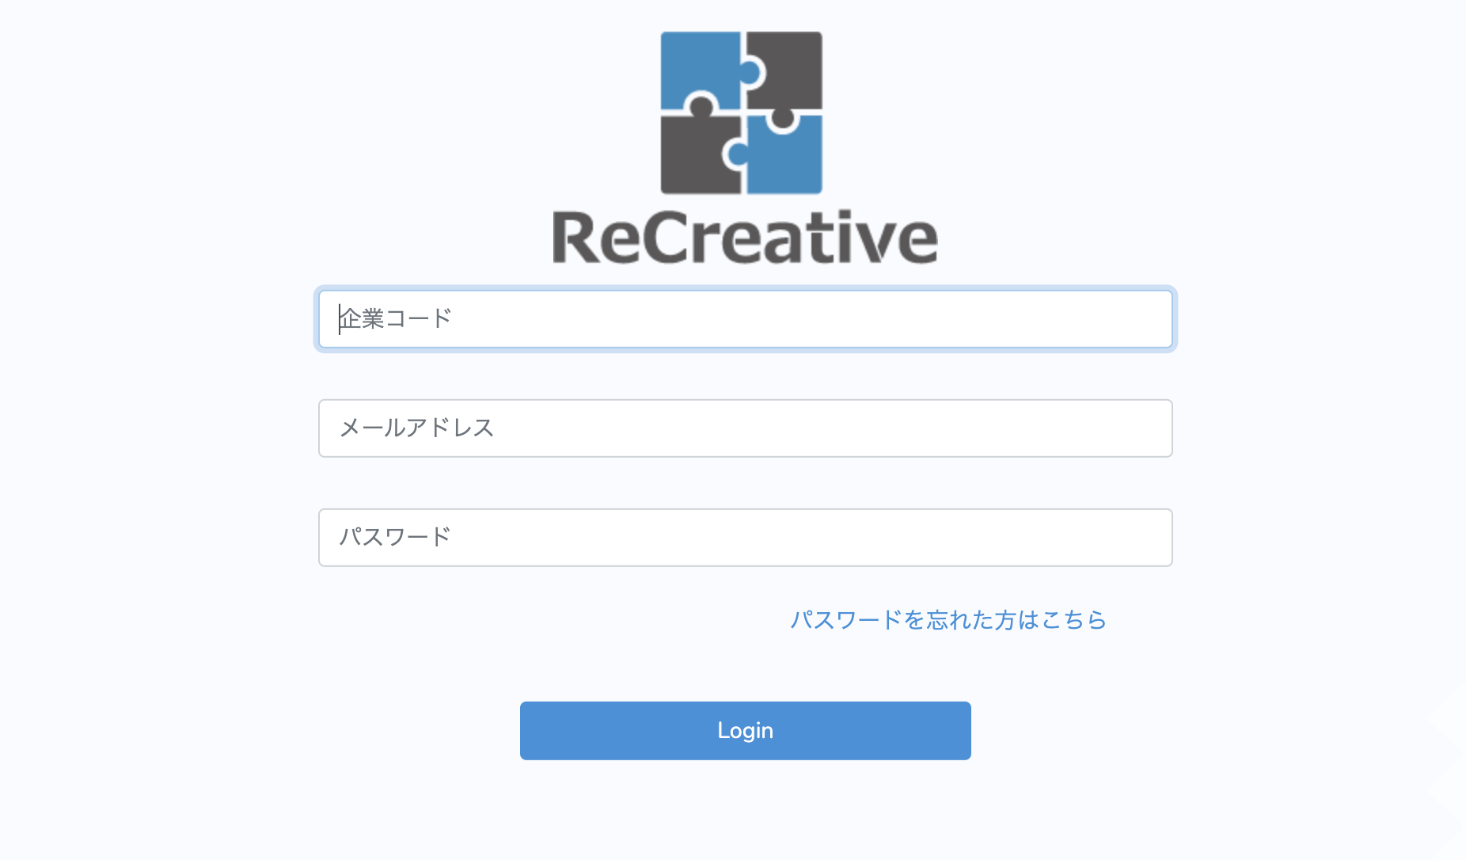
 |  | 画面イメージ

１

2

3

4

 |  | 項目定義 | No. | 項目名 | 入出力 | 形式 | 必須 | 文字数 | 文字タイプ | 入出力仕様 | 仕様
 |  |  | 1 | 企業コード | 入力 | テキストボックス | ◯ | 5 | 半角数字
 |  |  | 2 | メールアドレス | 入力 | テキストボックス | ◯ | 50 | 半角英数字
 |  |  | 3 | パスワード | 入力 | テキストボックス | ◯ | 20 | 半角英数字
 |  |  | 4 | Login |  | ボタン |  |  |  |  | ・各項目の入力チェックに問題があればエラーメッセージを表示 ・各項目の入力チェックに問題がなければlogin処理を実行 ・Login完了後「TOP画面」へ遷移 ・Login処理に失敗した場合はエラーメッセージを表示

 | top page | 共通情報 | プロジェクト名 | カリキュラムシステム | 画面ID | 00-0002 | 作成日 | 2022-05-19 | 作成者 | 大西
 |  |  | 画面種別 | トップ画面 | バージョン | 0.1 | 更新日 | 2022-05-20 | 更新者 | 大西

 |  | 画面イメージ
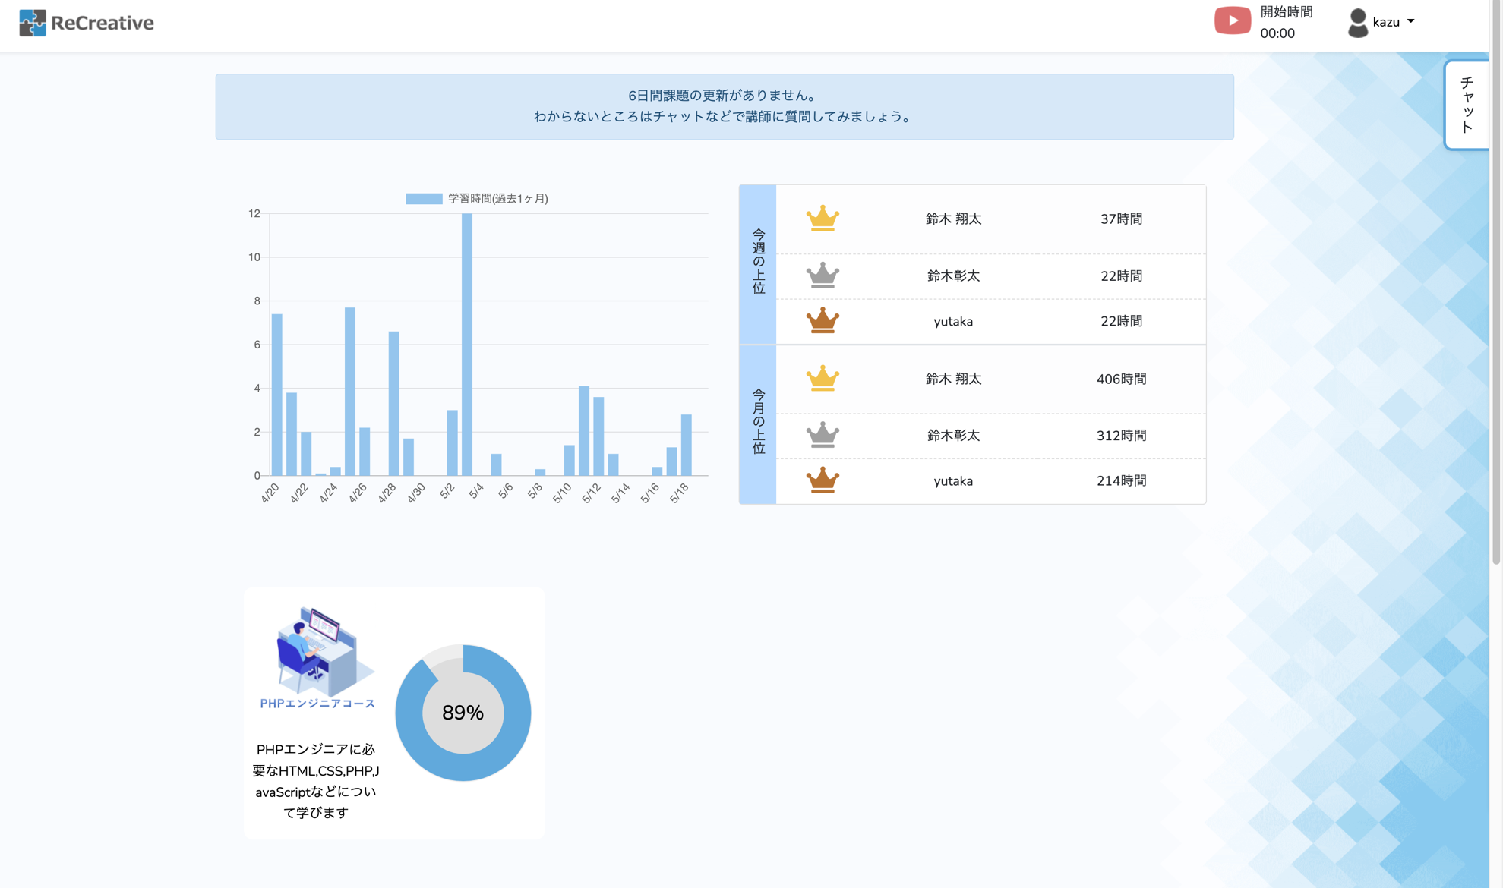
１
2

5
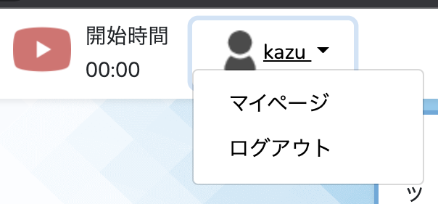

3
4

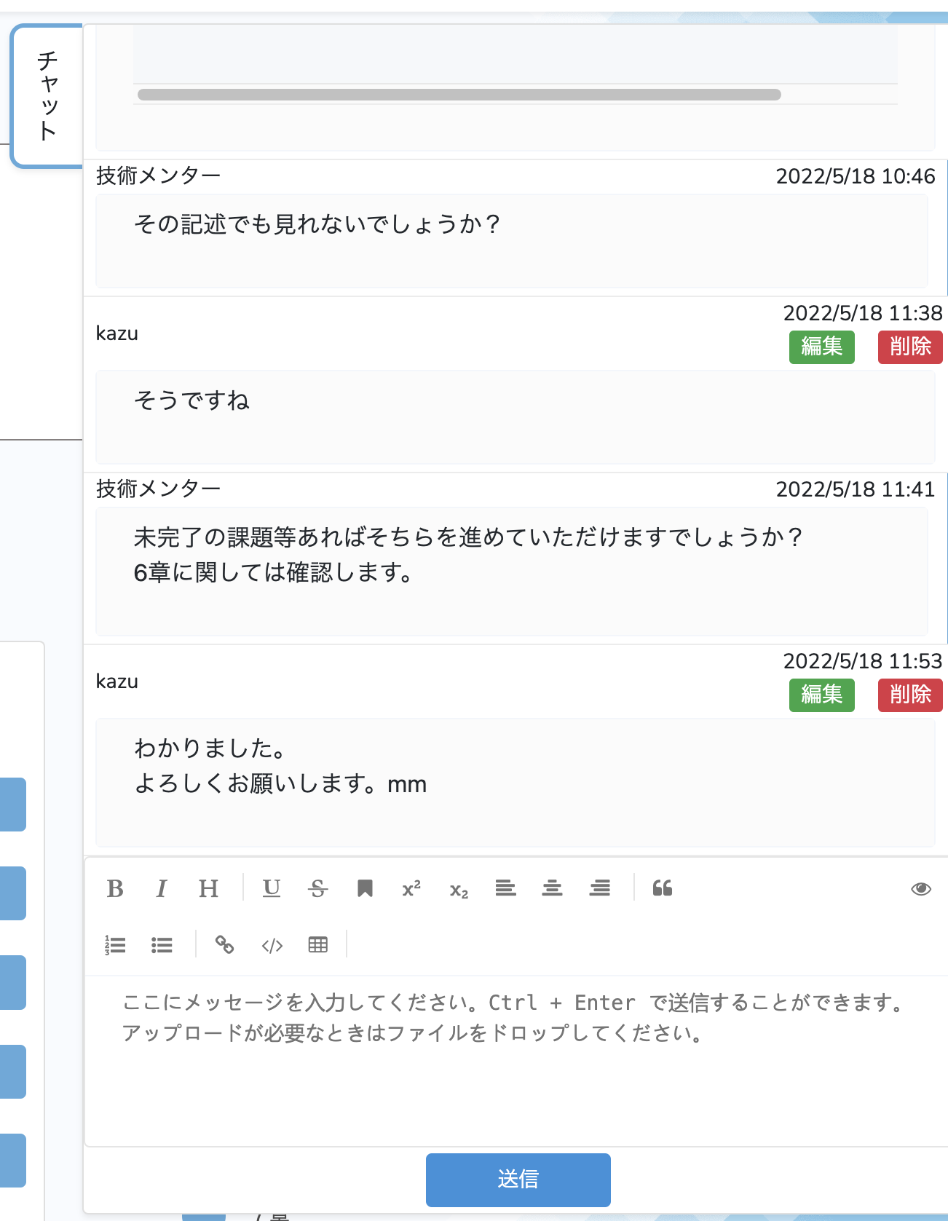
5
6
7
8
9

10

 |  | 項目定義 | No. | 項目名 | 入出力 | 形式 | 必須 | 文字数 | 文字タイプ | 入出力仕様 | 仕様
 |  |  | 1 | Logo |  | ボタン |  |  |  |  | ・「TOP画面」へ遷移
 |  |  | 2 | タイマー |  | ボタン
 |  |  | 3 | マイページ |  | ボタン |  |  |  |  | ・「マイページ画面」へ遷移
 |  |  | 4 | ログアウト |  | ボタン |  |  |  |  | ・「ログイン画面」へ遷移
 |  |  | 5 | チャット |  | ボタン
 |  |  | 6 | チャットメッセージボックス | 入力 | テキストボックス |  | 200
 |  |  | 7 | チャットメッセージ送信 |  | ボタン |  |  |  |  | ・入力が無ければエラーメッセージを表示
 |  |  | 8 | 編集 |  | ボタン
 |  |  | 9 | 削除 |  | ボタン
 |  |  | 10 | 学習コース |  | ボタン |  |  |  |  | ・「学習コース画面」へ遷移

 | learning page | 共通情報 | プロジェクト名 | カリキュラムシステム | 画面ID | 00-0003 | 作成日 | 2022-05-20 | 作成者 | 大西
 |  |  | 画面種別 | 学習コース画面 | バージョン | 0.1 | 更新日 | 2022-05-21 | 更新者 | 大西

1
2
 |  | 画面イメージ
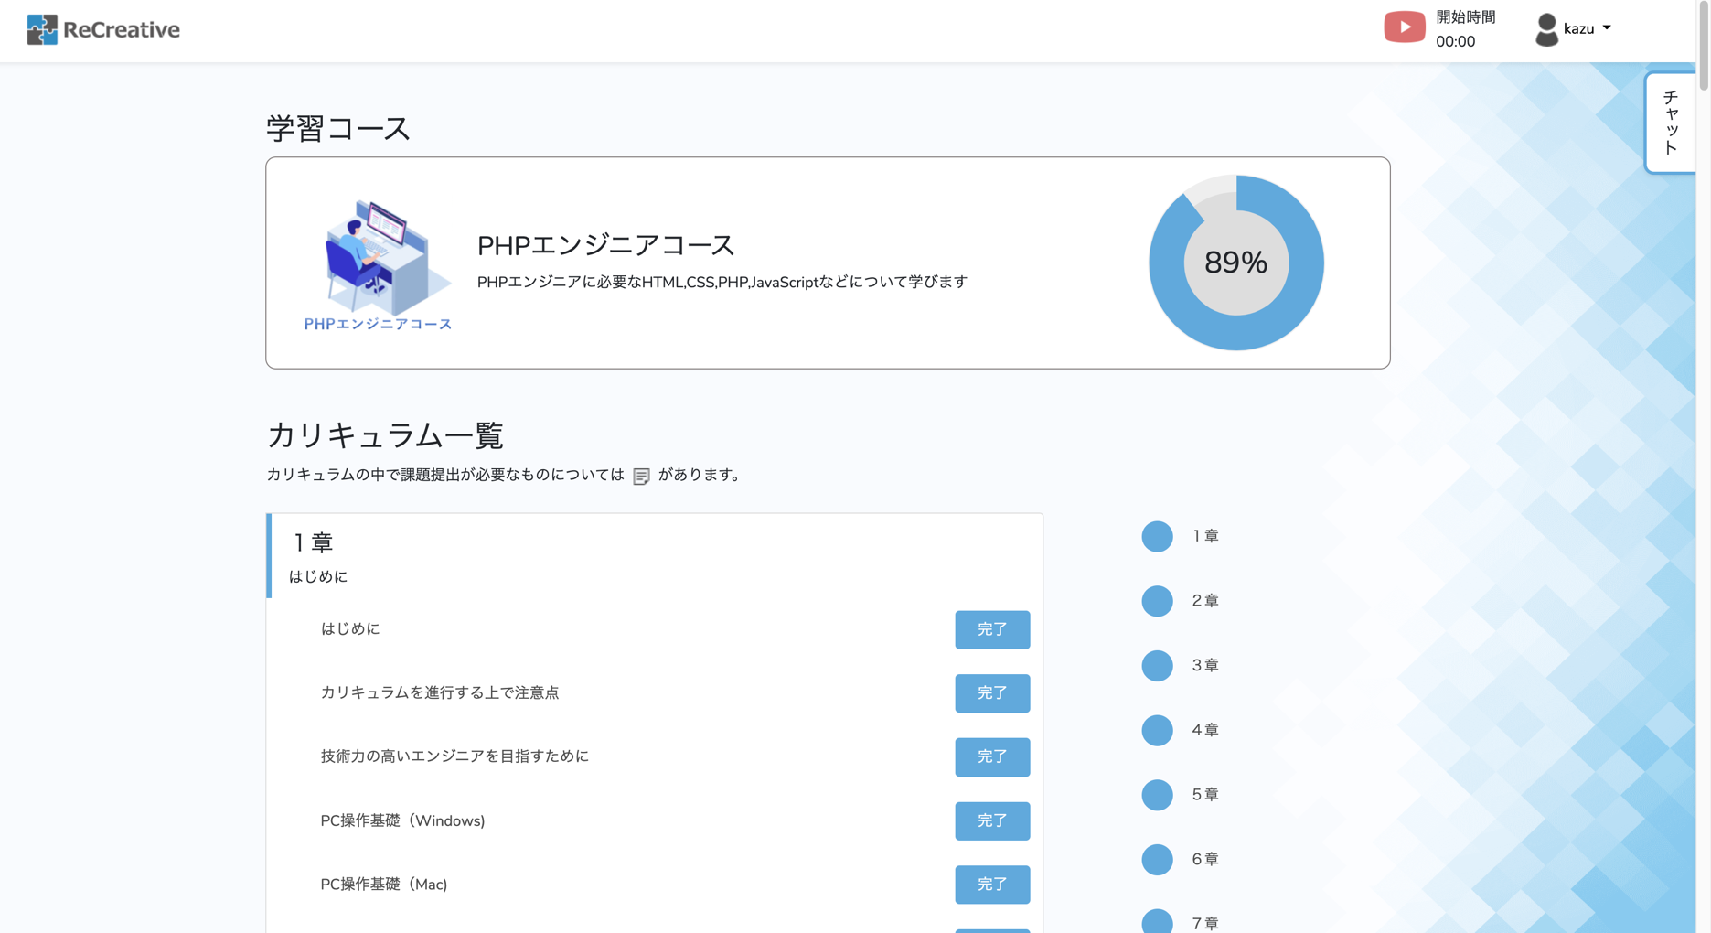
5

3

4

5
6
7
8
9

11
10

12

 |  | 項目定義 | No. | 項目名 | 入出力 | 形式 | 必須 | 文字数 | 文字タイプ | 入出力仕様 | 仕様
 |  |  | 1 | Logo |  | ボタン |  |  |  |  | ・「TOP画面」へ遷移
 |  |  | 2 | タイマー |  | ボタン
 |  |  | 3 | マイページ |  | ボタン |  |  |  |  | ・「マイページ画面」へ遷移
 |  |  | 4 | ログアウト |  | ボタン |  |  |  |  | ・「ログイン画面」へ遷移
 |  |  | 5 | チャット |  | ボタン
 |  |  | 6 | チャットメッセージボックス | 入力 | テキストボックス |  | 200
 |  |  | 7 | チャットメッセージ送信 |  | ボタン |  |  |  |  | ・入力が無ければエラーメッセージを表示
 |  |  | 8 | 編集 |  | ボタン
 |  |  | 9 | 削除 |  | ボタン
 |  |  | 10 | カリキュラム |  | ボタン |  |  |  |  | ・「カリキュラムページ」へ遷移
 |  |  | 11 | カリキュラム進捗 |  | ボタン |  |  |  |  | ・「未学習」、「完了」と切り替わる
 |  |  | 12 | カリキュラム課題提出 |  | ボタン |  |  |  |  | ・「課題提出画面」へ遷移

詳細設計
kadai10 | login page | フローチャート
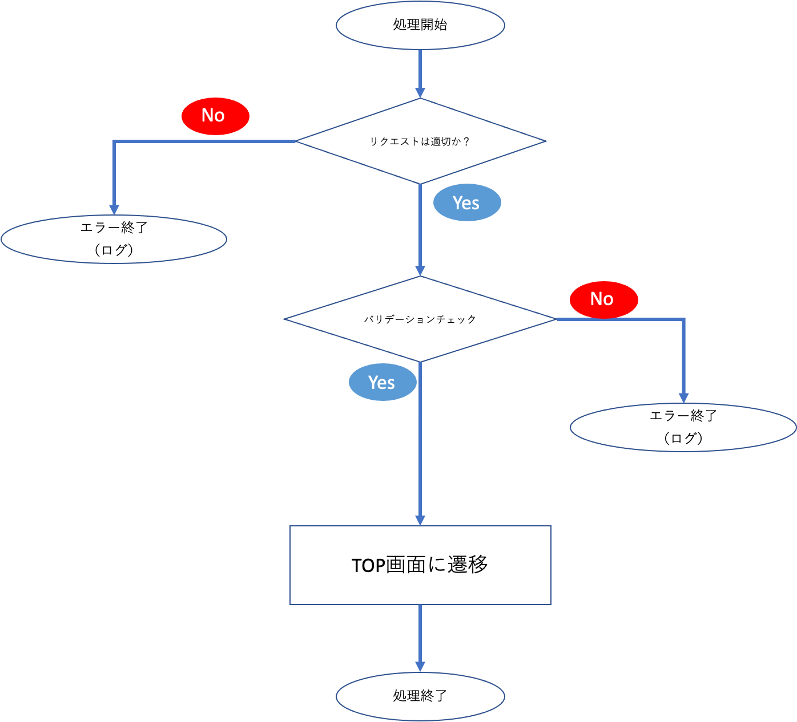

 |  | ◇機能仕様

 |  | ファイル
 |  | /app/Controller/MemberController.php

 |  | クラス
 |  | addMember

 |  | リクエスト

 |  | 項目 | キー
 |  | 企業コード | company_code
 |  | メールアドレス | email
 |  | パスワード | password

 |  | 処理内容

 |  | ○バリデーションチェック
 |  | ・リクエストで受け取った値のバリデーションチェックを行う
 |  | ・バリデーションエラーがあった場合はエラー終了

 |  | リクエスト項目 | バリデーション
 |  | 企業コード | 値が存在していること
 |  |  | 5文字以内であること
 |  |  | 半角数字であること
 |  | メールアドレス | 値が存在していること
 |  |  | 50文字以内であること
 |  |  | 半角英数字であること
 |  | パスワード | 値が存在していること
 |  |  | 20文字以内であること
 |  |  | 半角英数字であること

 | top page | フローチャート

 |  | ◇機能仕様

 |  | ファイル
 |  | /app/Controller/UserController.php

 |  | クラス
 |  | addUser

 |  | リクエスト

 |  | 項目 | キー
 |  | ID | user_id
 |  | ネーム | name
 |  | メールアドレス | emai
 |  | パスワード | password

 |  | 処理内容

 |  | ○チャットボックスの入力チェック
 |  | ・チャットボックスの入力チェックを行う
 |  | ・入力が無い場合はエラー終了

 |  | リクエスト項目 | バリデーション
 |  | チャットボックステキスト | 値が存在していること

 | leaning page | フローチャート

 |  | ◇機能仕様

 |  | ファイル
 |  | /app/Controller/ProceedController.php

 |  | クラス
 |  | addProceed

 |  | リクエスト

 |  | 項目 | キー
 |  | 完了タスク | complete_task

 |  | 処理内容

 |  | ○チャットボックスの入力チェック
 |  | ・チャットボックスの入力チェックを行う
 |  | ・入力が無い場合はエラー終了

 |  | リクエスト項目 | バリデーション
 |  | チャットボックステキスト | 値が存在していること

